Лист 1
Прайс-лист
МИР ПРЯЖИ

В валюте: руб. (курс 1).
Цены указаны на 07.08.2020

№ | Номенклатура/ Характеристика номенклатуры | Описание | Изображение | Артикул | Цена | Ед. | Остаток | Ссылка на сайт
 | Крючок "Рукоделие" RK для вязания металлический с покрытием 15см | Крючок "Рукоделие" RK для вязания металлический с покрытием 15см |  | RK | 260.28 |  |  | Изображение
 | Крючок "Рукоделие" RK для вязания металлический с покрытием 15см (RK-405, d=4,5мм) |  |  |  | 260.28 | упак | 35 | Изображение
 | Крючок "Рукоделие" RK для вязания металлический с покрытием 15см (RK-5, d=5.0мм) |  |  |  | 284.49 | упак | 8 | Изображение
 | Крючок "Рукоделие" RK для вязания металлический с покрытием 15см (RK-505, d=5,5мм) |  |  |  | 308.70 | упак | 134 | Изображение
 | Крючок "Рукоделие" RK для вязания металлический с покрытием 15см (RK-6, d=6.0мм) |  |  |  | 332.93 | упак | 66 | Изображение
 | Крючок KAO(S)/2.0 вязальный односторонний алюминиевый с силиконовой ручкой 2,0мм (10шт.) | Крючок KAO(S)/2.0 вязальный односторонний алюминиевый с силиконовой ручкой 2,0мм (10шт.) |  | KAO(S)/2.0 | 294.80 |  |  | Изображение
 | Крючок KAO(S)/2.0 вязальный односторонний алюминиевый с силиконовой ручкой 2,0мм (10шт.) |  |  |  | 294.80 | упак | 298 | Изображение
 | Крючок KAO(S)/2.5 вязальный односторонний алюминиевый с силиконовой ручкой 2,5мм (10шт.) | Крючок KAO(S)/2.5 вязальный односторонний алюминиевый с силиконовой ручкой 2,5мм (10шт.) |  | KAO(S)/2.5 | 309.10 |  |  | Изображение
 | Крючок KAO(S)/2.5 вязальный односторонний алюминиевый с силиконовой ручкой 2,5мм (10шт.) |  |  |  | 309.10 | упак | 1158 | Изображение
 | Крючок KAO(S)/3.0 вязальный односторонний алюминиевый с силиконовой ручкой 3,0мм (10шт.) | Крючок KAO(S)/3.0 вязальный односторонний алюминиевый с силиконовой ручкой 3,0мм (10шт.) |  | KAO(S)/3.0 | 326.70 |  |  | Изображение
 | Крючок KAO(S)/3.0 вязальный односторонний алюминиевый с силиконовой ручкой 3,0мм (10шт.) |  |  |  | 326.70 | упак | 1135 | Изображение
 | Крючок KAO(S)/3.5 вязальный односторонний алюминиевый с силиконовой ручкой 3,5мм (10шт.) | Крючок KAO(S)/3.5 вязальный односторонний алюминиевый с силиконовой ручкой 3,5мм (10шт.) |  | KAO(S)/3.5 | 342.10 |  |  | Изображение
 | Крючок KAO(S)/3.5 вязальный односторонний алюминиевый с силиконовой ручкой 3,5мм (10шт.) |  |  |  | 342.10 | упак | 778 | Изображение
 | Крючок KAO(S)/4.0 вязальный односторонний алюминиевый с силиконовой ручкой 4,0мм (10шт.) | Крючок KAO(S)/4.0 вязальный односторонний алюминиевый с силиконовой ручкой 4,0мм (10шт.) |  | KAO(S)/4.0 | 357.50 |  |  | Изображение
 | Крючок KAO(S)/4.0 вязальный односторонний алюминиевый с силиконовой ручкой 4,0мм (10шт.) |  |  |  | 357.50 | упак | 920 | Изображение
 | Крючок KAO(S)/4.5 вязальный односторонний алюминиевый с силиконовой ручкой 4,5мм (10шт.) | Крючок KAO(S)/4.5 вязальный односторонний алюминиевый с силиконовой ручкой 4,5мм (10шт.) |  | KAO(S)/4.5 | 374.00 |  |  | Изображение
 | Крючок KAO(S)/4.5 вязальный односторонний алюминиевый с силиконовой ручкой 4,5мм (10шт.) |  |  |  | 374.00 | упак | 227 | Изображение
 | Крючок KAO(S)/5.0 вязальный односторонний алюминиевый с силиконовой ручкой 5,0мм (10шт.) | Крючок KAO(S)/5.0 вязальный односторонний алюминиевый с силиконовой ручкой 5,0мм (10шт.) |  | KAO(S)/5.0 | 389.40 |  |  | Изображение
 | Крючок KAO(S)/5.0 вязальный односторонний алюминиевый с силиконовой ручкой 5,0мм (10шт.) |  |  |  | 389.40 | упак | 181 | Изображение
 | Крючок KAO(S)/5.5 вязальный односторонний алюминиевый с силиконовой ручкой 5,5мм (5шт.) | Крючок KAO(S)/5.5 вязальный односторонний алюминиевый с силиконовой ручкой 5,5мм (5шт.) |  | KAO(S)/5.5 | 212.30 |  |  | Изображение
 | Крючок KAO(S)/5.5 вязальный односторонний алюминиевый с силиконовой ручкой 5,5мм (5шт.) |  |  |  | 212.30 | упак | 300 | Изображение
 | Крючок KAO(S)/6.0 вязальный односторонний алюминиевый с силиконовой ручкой 6,0мм (5шт.) | Крючок KAO(S)/6.0 вязальный односторонний алюминиевый с силиконовой ручкой 6,0мм (5шт.) |  | KAO(S)/6.0 | 225.50 |  |  | Изображение
 | Крючок KAO(S)/6.0 вязальный односторонний алюминиевый с силиконовой ручкой 6,0мм (5шт.) |  |  |  | 225.50 | упак | 87 | Изображение
 | Крючок KAO/2.0 вязальный односторонний алюминиевый 2,0мм (10шт.) | Крючок KAO/2.0 вязальный односторонний алюминиевый 2,0мм (10шт.) | 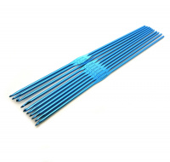 | KAO/2.0 | 144.10 |  |  | Изображение
 | Крючок KAO/2.0 вязальный односторонний алюминиевый 2,0мм (10шт.) |  |  |  | 144.10 | упак | 539 | Изображение
 | Крючок KAO/2.5 вязальный односторонний алюминиевый 2,5мм (10шт.) | Крючок KAO/2.5 вязальный односторонний алюминиевый 2,5мм (10шт.) | 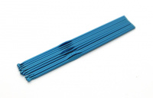 | KAO/2.5 | 136.40 |  |  | Изображение
 | Крючок KAO/2.5 вязальный односторонний алюминиевый 2,5мм (10шт.) |  |  |  | 136.40 | упак | 108 | Изображение
 | Крючок KAO/3.0 вязальный односторонний алюминиевый 3,0мм (10шт.) | Крючок KAO/3.0 вязальный односторонний алюминиевый 3,0мм (10шт.) | 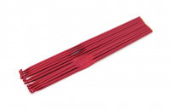 | KAO/3.0 | 144.10 |  |  | Изображение
 | Крючок KAO/3.0 вязальный односторонний алюминиевый 3,0мм (10шт.) |  |  |  | 144.10 | упак | 477 | Изображение
 | Крючок KAO/3.5 вязальный односторонний алюминиевый 3,5мм (10шт.) | Крючок KAO/3.5 вязальный односторонний алюминиевый 3,5мм (10шт.) | 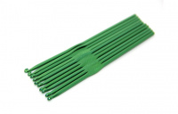 | KAO/3.5 | 149.60 |  |  | Изображение
 | Крючок KAO/3.5 вязальный односторонний алюминиевый 3,5мм (10шт.) |  |  |  | 149.60 | упак | 117 | Изображение
 | Крючок KAO/4.0 вязальный односторонний алюминиевый 4,0мм (10шт.) | Крючок KAO/4.0 вязальный односторонний алюминиевый 4,0мм (10шт.) | 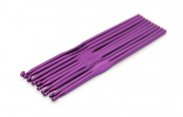 | KAO/4.0 | 149.60 |  |  | Изображение
 | Крючок KAO/4.0 вязальный односторонний алюминиевый 4,0мм (10шт.) |  |  |  | 149.60 | упак | 139 | Изображение
 | Крючок KAO/4.5 вязальный односторонний алюминиевый 4,5мм (10шт.) | Крючок KAO/4.5 вязальный односторонний алюминиевый 4,5мм (10шт.) | 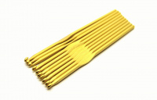 | KAO/4.5 | 155.10 |  |  | Изображение
 | Крючок KAO/4.5 вязальный односторонний алюминиевый 4,5мм (10шт.) |  |  |  | 155.10 | упак | 280 | Изображение
 | Крючок KAO/5.0 вязальный односторонний алюминиевый 5,0мм (10шт.) | Крючок KAO/5.0 вязальный односторонний алюминиевый 5,0мм (10шт.) | 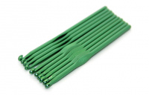 | KAO/5.0 | 184.80 |  |  | Изображение
 | Крючок KAO/5.0 вязальный односторонний алюминиевый 5,0мм (10шт.) |  |  |  | 184.80 | упак | 210 | Изображение
 | Крючок KAO/6.0 вязальный односторонний алюминиевый 6,0мм (5шт.) | Крючок KAO/6.0 вязальный односторонний алюминиевый 6,0мм (5шт.) | 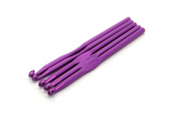 | KAO/6.0 | 112.20 |  |  | Изображение
 | Крючок KAO/6.0 вязальный односторонний алюминиевый 6,0мм (5шт.) |  |  |  | 112.20 | упак | 236 | Изображение
 | Крючок KAO/7.0 вязальный односторонний алюминиевый 7,0мм (5шт.) | Крючок KAO/7.0 вязальный односторонний алюминиевый 7,0мм (5шт.) | 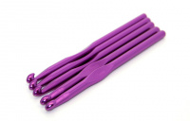 | KAO/7.0 | 138.60 |  |  | Изображение
 | Крючок KAO/7.0 вязальный односторонний алюминиевый 7,0мм (5шт.) |  |  |  | 138.60 | упак | 20 | Изображение
 | Крючок KAO/9.0 вязальный односторонний алюминиевый 9,0мм (5шт.) | Крючок KAO/9.0 вязальный односторонний алюминиевый 9,0мм (5шт.) | 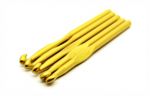 | KAO/9.0 | 187.00 |  |  | Изображение
 | Крючок KAO/9.0 вязальный односторонний алюминиевый 9,0мм (5шт.) |  |  |  | 187.00 | упак | 23 | Изображение
 | Крючок алюмин. односторон. для вязания 5,5мм*148мм, 0333-6237 | Крючок алюмин. односторон. для вязания 5,5мм*148мм | 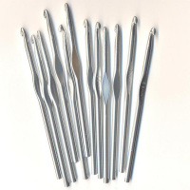 | 0333-6237 MH | 138.60 |  |  | Изображение
 | Крючок алюмин. односторон. для вязания 5,5мм*148мм, 0333-6237 |  |  |  | 138.60 | упак | 16 | Изображение

